Лист1
 |  |  | MUTATION при 0.5\0.25\0.75
 |  | 0.5 |  |  | 0.25 |  | 0.75
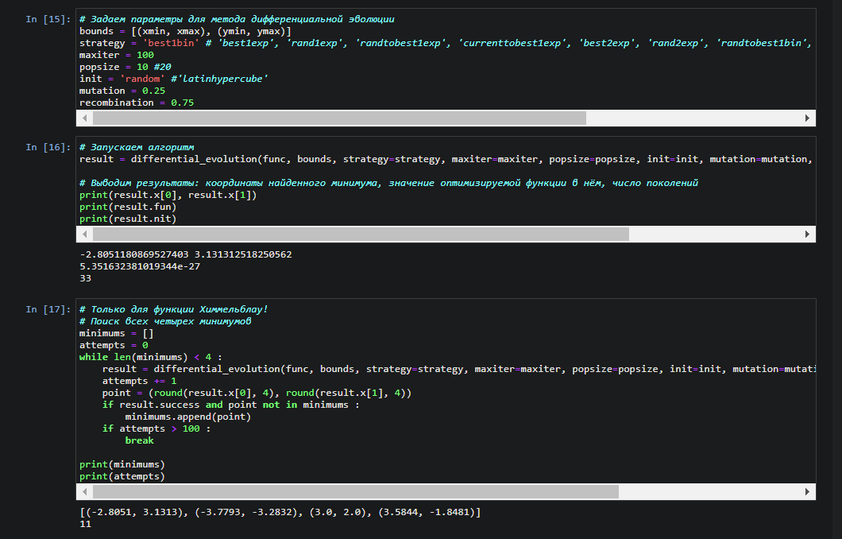
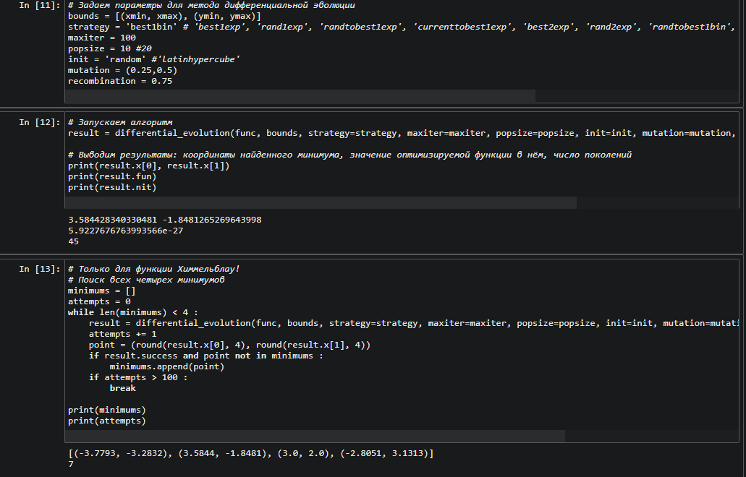
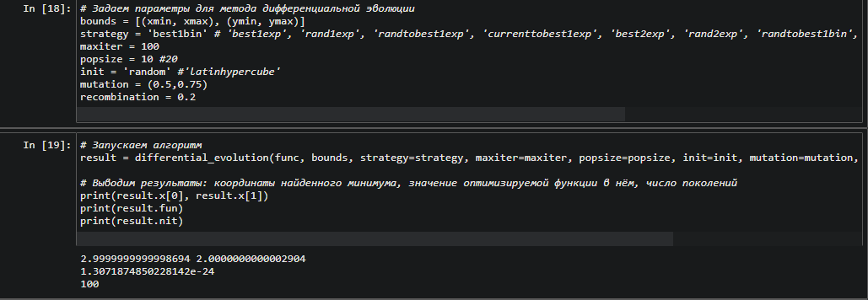
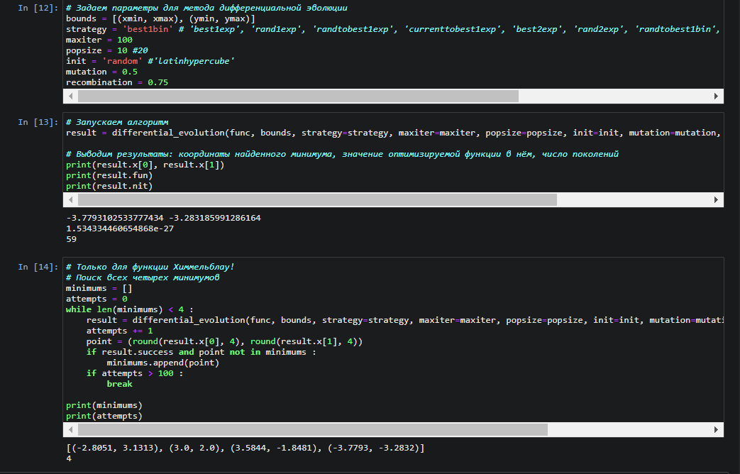
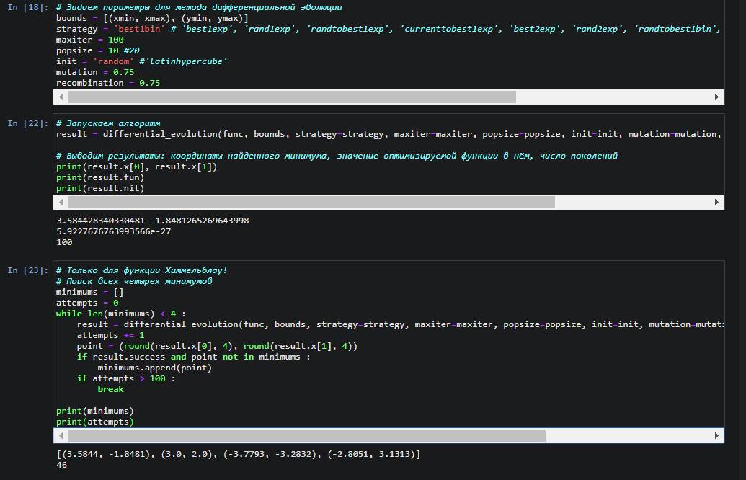
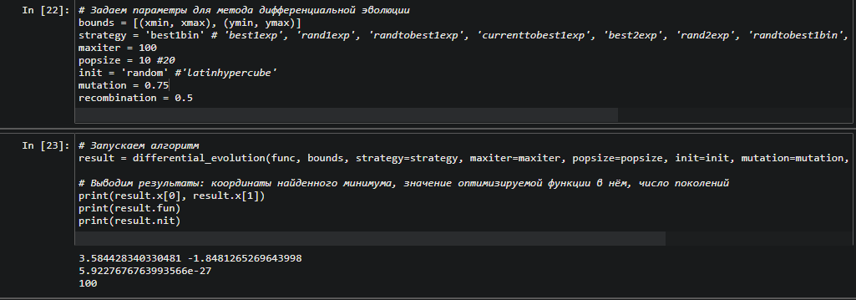

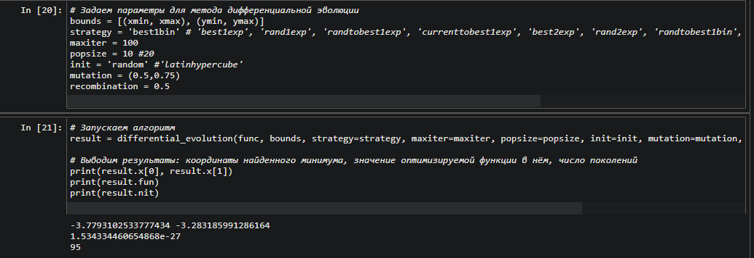

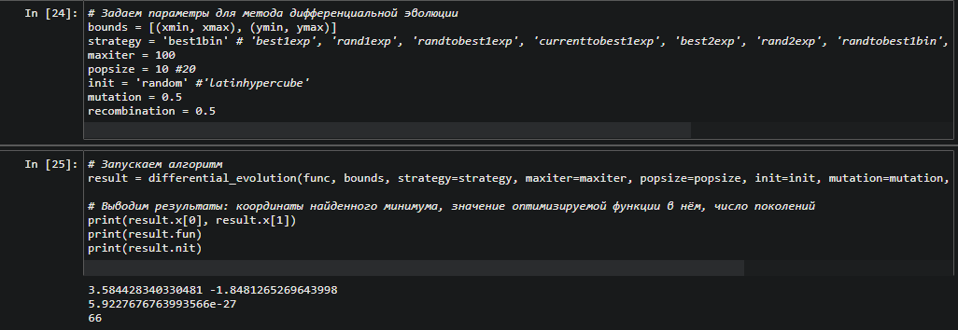

Попробовав несколько значений mutation я выяснил, что чем выше мутация, тем больше поколений нужно, т.е. связь прямая.

 |  |  |  | RECOMBINATION 0.25/0.5/0.75

 |  | 0.25 |  | 0.5 |  | 0.75
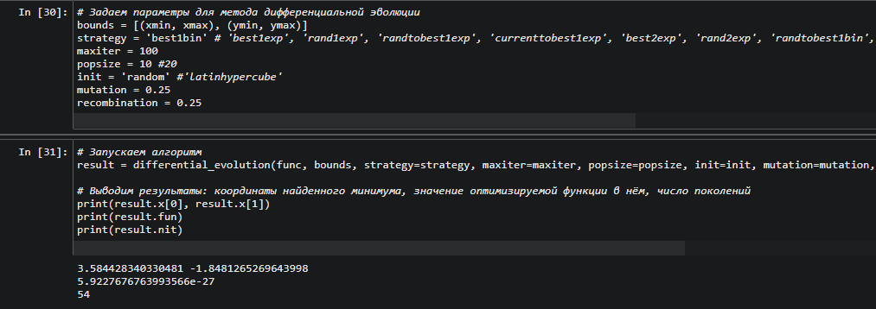
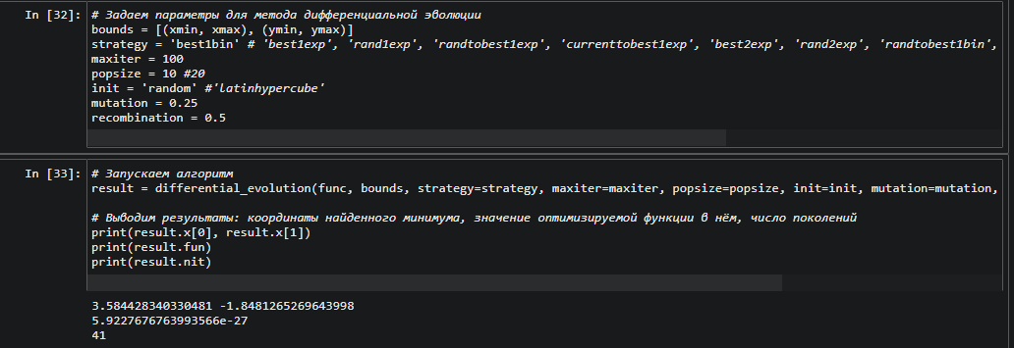
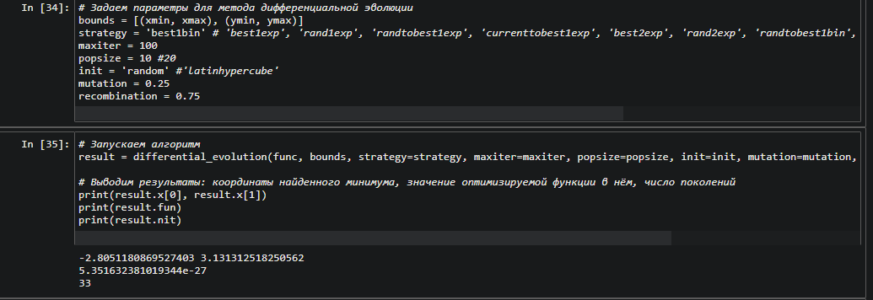

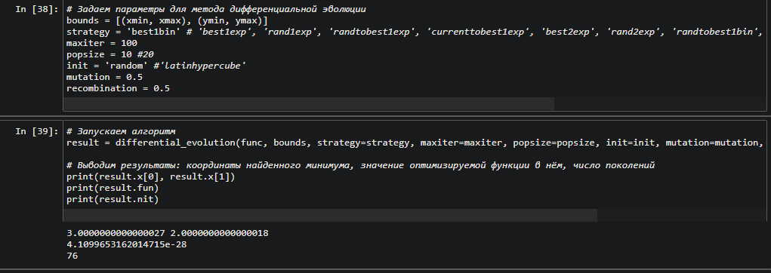
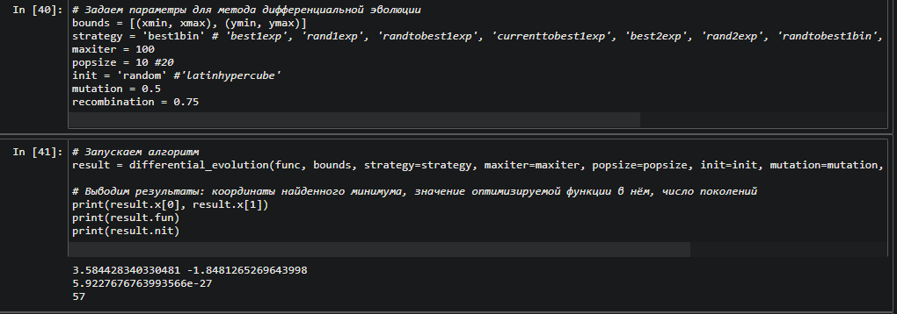
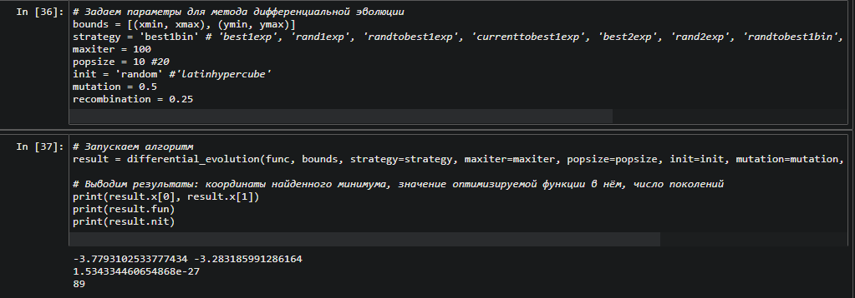

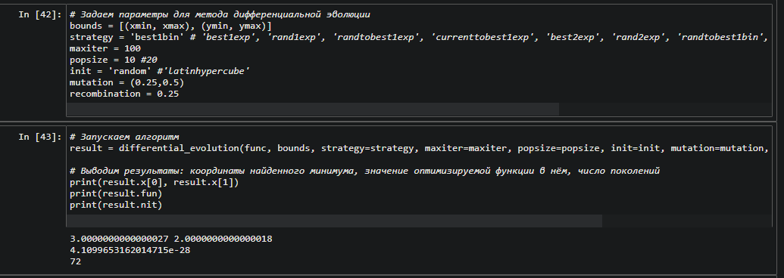
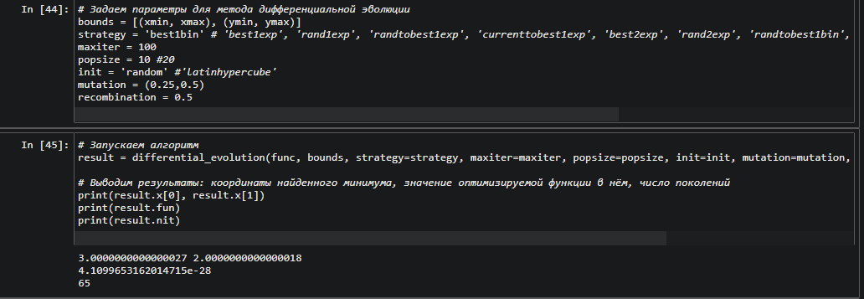
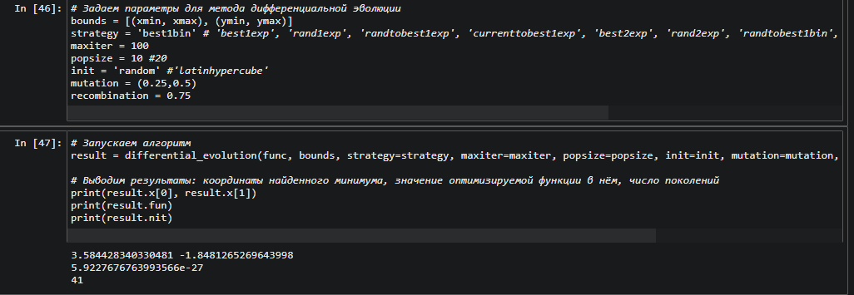

 | СРАВНИВ ЧИСЛО ПОКОЛЕНИЙ ДЛЯ РАЗЛИЧНЫХ СЛУЧАЕВ, Я ДЕЛАЮ ВЫВОД, ЧТО ВАРИАНТ ПРИ МУТАЦИИ = 0.25 ПРИВОДИТ К МЕНЬШЕМУ ЧИСЛУ ПОКОЛЕНИЙ, ТО ЕСТЬ ЗАДАВАТЬ МУТАЦИИ ЧИСЛОМ ВЫВОДИТ МЕНЬШЕЕ ЧИСЛО ПОКОЛЕНИЙ.

